概要
目標角度と現在角度の推移
項目 | 値
生成日時 | 2026-09-21 23:54:03
記録点数 | 706
記録時間 [s] | 70.7
最終目標角度 [deg] | 90
最終指令角度 [deg] | 0
最終現在角度 [deg] | 0
最終角度誤差 [deg] | 0
最大追従誤差 [deg] | 0
最終状態 | GRASP_CHECK

把持点（生値） | 最小法線力 [N] | 平均法線力 [N] | 最大法線力 [N]
AMIR1 左指 | 2.4624706732E-12 | 0.95992576 | 24.36452706
AMIR1 右指 | 2.464481454E-12 | 0.91169405675 | 24.226296111
AMIR2 左指 | 1.3472855583E-11 | 0.98787735474 | 24.106977711
AMIR2 右指 | 1.3473029596E-11 | 0.94056842473 | 23.948676027

把持点（把持直後=0補正） | 最小変動 [N] | 平均変動 [N] | 最大変動 [N]
AMIR1 左指 | 5.4310708328 | 12.556225674 | 13.036848967
AMIR1 右指 | 5.1282273991 | 12.37741554 | 12.8464591
AMIR2 左指 | 5.1688099978 | 12.211331408 | 12.623977808
AMIR2 右指 | 5.1192152042 | 12.033381867 | 12.437390714

把持点の法線力推移（表示用平滑値）
物体重心位置 | 初期値 [m] | 最終値 [m] | 変位 [m]
X | -4.8304295193E-22 | -0.00031089868071 | -0.00031089868071
Y | -1.2219049697E-20 | 5.3065114267E-05 | 5.3065114267E-05

把持直後基準の法線力変動

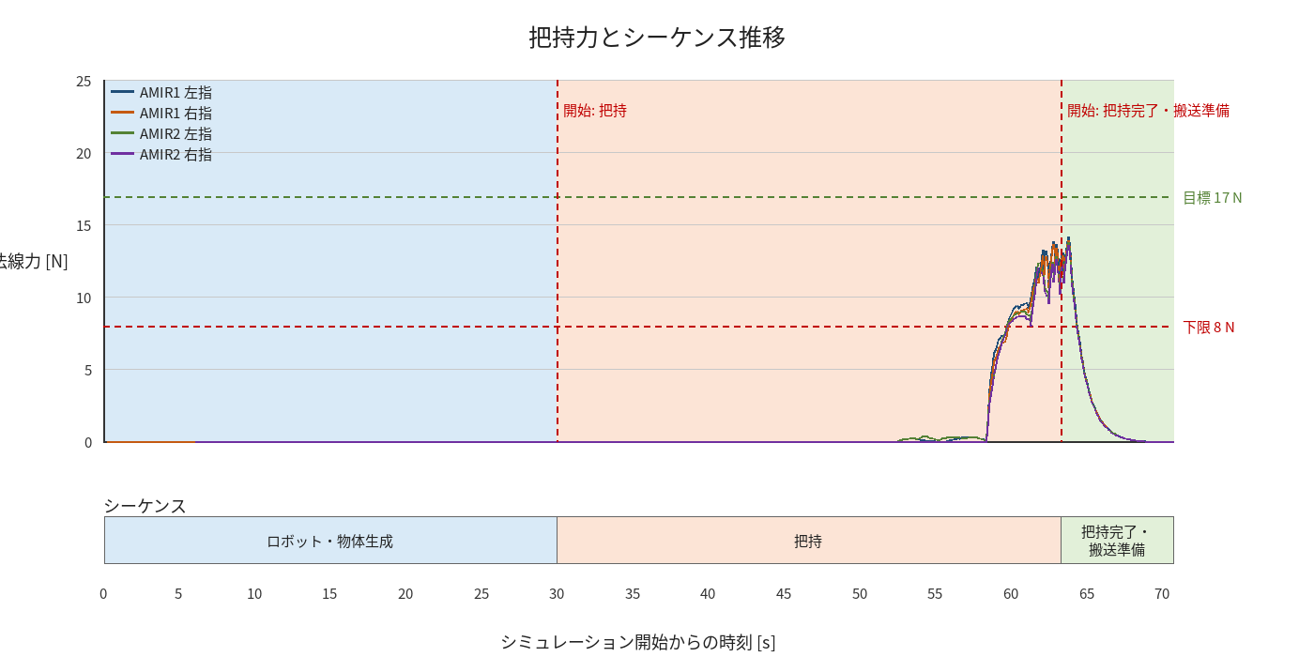

物体姿勢 XYZ（Roll・Pitch・Yaw）

物体重心位置のX-Y軌跡（Zは除外）

